Estadísticas
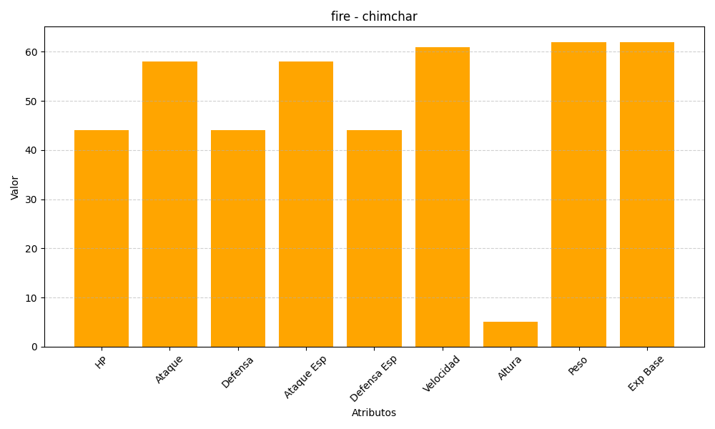
ID | Nombre | Tipo | HP | Ataque | Defensa | Ataque Especial | Defensa Especial | Velocidad | Altura | Peso | Experiencia Base
390 | chimchar | fire | 44 | 58 | 44 | 58 | 44 | 61 | 5 | 62 | 62

